Report2
Thống kê số lượng người tử vong theo Giới Tính, Loại Nạn Nhân (Casualty Type) và Nhóm Tuổi (Age_Band_of_Casualty) theo các năm.
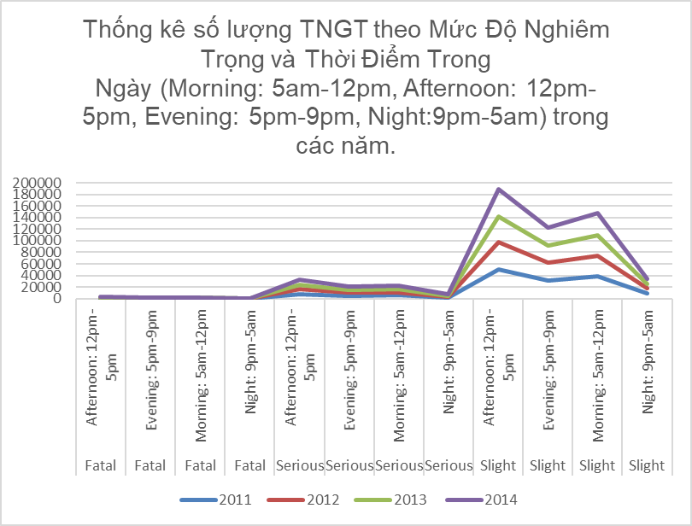
 | Accident Severity | Time Of Date | 2011 | 2012 | 2013 | 2014
 | Fatal | Afternoon: 12pm-5pm | 699 | 668 | 638 | 640
 | Fatal | Evening: 5pm-9pm | 399 | 349 | 362 | 368
 | Fatal | Morning: 5am-12pm | 472 | 443 | 400 | 457
 | Fatal | Night: 9pm-5am | 227 | 177 | 207 | 193
 | Serious | Afternoon: 12pm-5pm | 8297 | 8213 | 7771 | 8013
 | Serious | Evening: 5pm-9pm | 5255 | 5274 | 4928 | 5209
 | Serious | Morning: 5am-12pm | 5659 | 5629 | 5211 | 5756
 | Serious | Night: 9pm-5am | 1771 | 1782 | 1711 | 1698
 | Slight | Afternoon: 12pm-5pm | 49809 | 47373 | 44637 | 47174
 | Slight | Evening: 5pm-9pm | 31745 | 30417 | 29396 | 31137
 | Slight | Morning: 5am-12pm | 37965 | 36692 | 35374 | 37384
 | Slight | Night: 9pm-5am | 9164 | 8549 | 8017 | 8293

